Admin
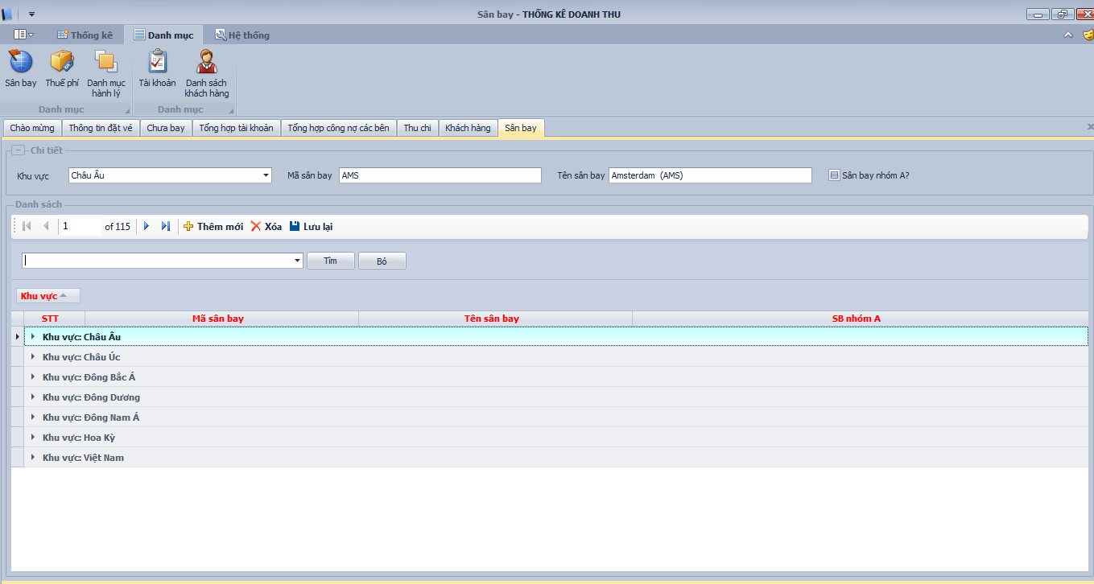
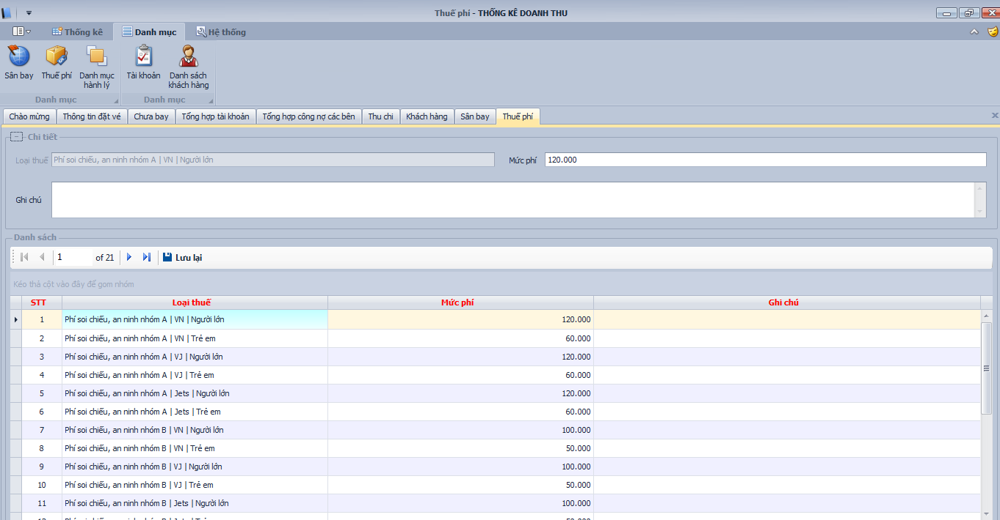
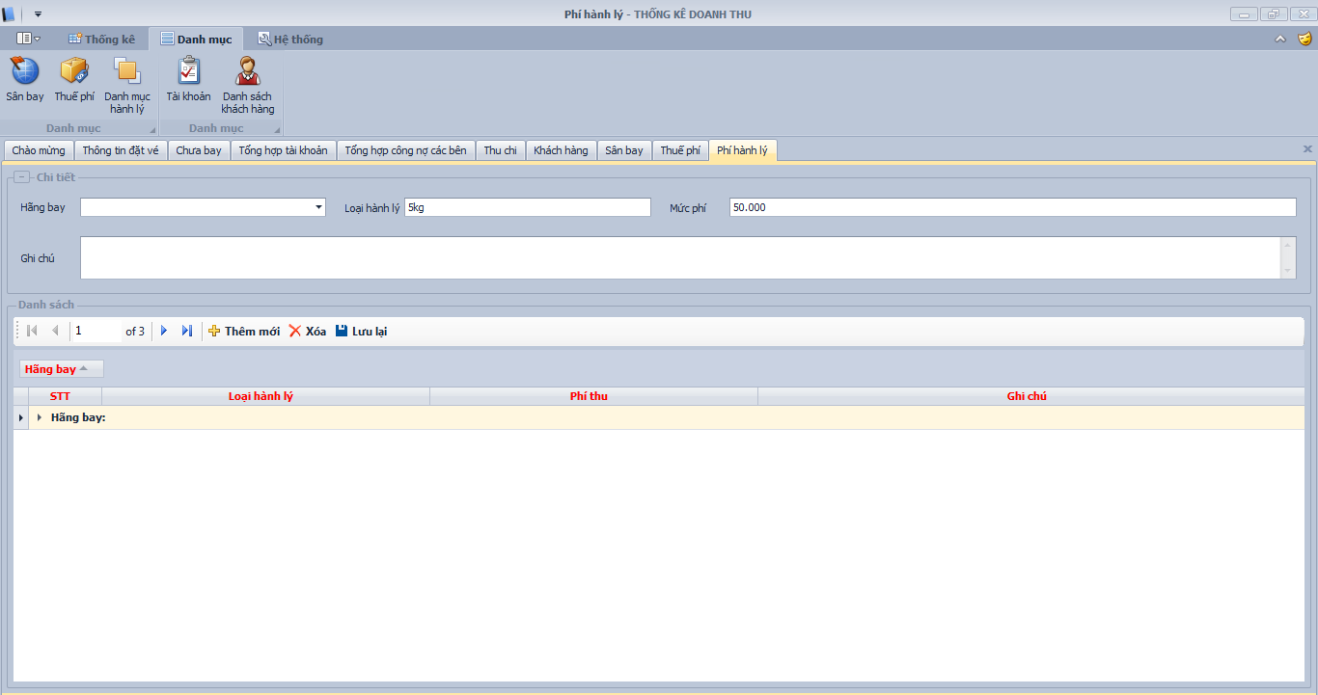
1 | Tài khoản Admin Tổng |  |  |  |  |  |  | Thêm mới tài khoản

Tích chọn | STT | Tên tài khoản | Tên người dùng | Địa chỉ | Số điện thoại | Email | Ngày hết hạn | Khóa | Số lượng tài khoản con | Vé máy bay | Visa | Tour | Bán hàng
 | 1

 | - Khi tích chọn các chức năng cho các tài khoản sử dụng: nếu tích chọn tiện ích nào thì mới có phần đó đó để sử dụng còn không sẽ ẩn đi.

2 | Khai báo các thông tin hệ thống
 | 1. Sân Bay
 | 2. Thuế phí
 | 3. Hành lý
 | Giống như trong app (thêm mới, xóa, sửa..)
Phần hệ thống này nên để Admin nhập quản chung cho toàn bộ người dùng hay là để cách người dùng tự nhập thay đổi thì dễ hơn vậy e?

Thong tin chung
THÔNG TIN TỔNG HỢP

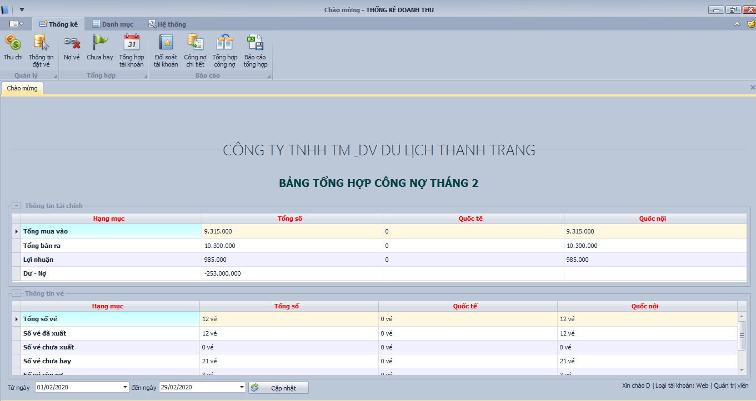

TÀI KHOẢN NGÂN HÀNG
Phần tài khoản ngân hàng và tổng hợp tài khoản sẽ gộp vào làm 1:
- Lúc đó phần thông tin ngân hàng sẽ chỉ có: Ký hiệu, Tài khoản, Số dư ban đầu, ngày tạo, ghi chú

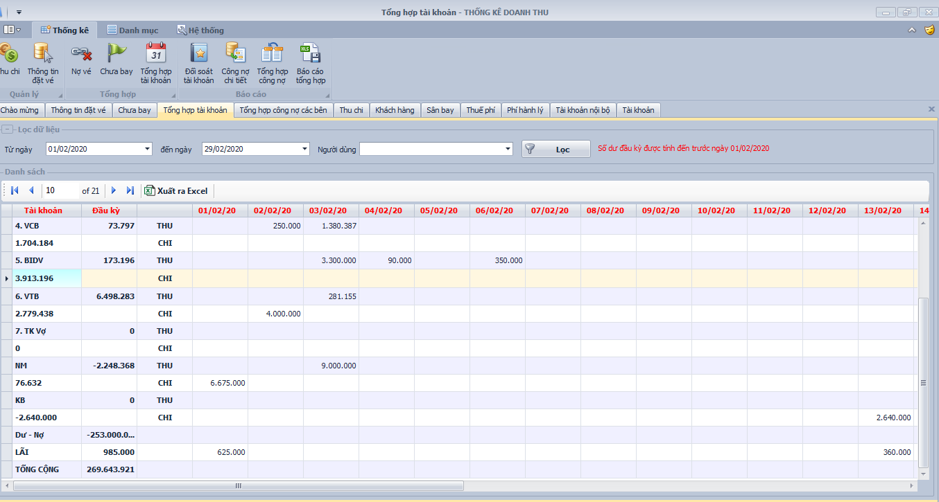

Bên dưới sẽ vẫn có tổng hợp các tài khoản ngân hàng thu chi như tổng hợp tài khoản

- Tổng hợp Dư - Nợ sẽ có 2 loại:
 | +Dư - Nợ khách hàng: Giống Dư nợ trong App ( nó là tổng hợp công nợ với toàn bộ khách hàng
 | +Dư - Nợ khách hàng: Giống Dư nợ với khách hàng như nó là tổng hợp với các nhà cung cấp ( nó là tổng hợp công nợ với toàn bộ nhà cung cấp, lấy dữ liệu từ bảng tổng hợp nhà cung cấp)
- Bổ sung thêm 1 hàng giá trị là " Tồn Kho" lấy dữ liệu tiền từ bảng bán hàng - tồn kho: giá trị hàng còn tồn lại trong kho
- Lãi sẽ có lãi tổng theo ngày như app Đồng thời có lãi theo 4 loại để có thể sổ xuống xem cho từng loại

 |  | Lãi |  | 1000
 |  | + vé Máy Bay |  | 100
 |  | + Tour |  | 200
 |  | + Visa |  | 300
 |  | + Bán Hàng |  | 400

Tổng cộng: đổi tên thành Tổng tiền: sẽ vẫn tính theo công thức cũ nhưng cộng thêm "Tồn Kho"

CÀI ĐẶT THÔNG TIN

 | + Logo
 | + Tên công Ty |  | + Tên phòng vé
 | + Mã Số Thuế |  | + Số điện thoại
 | + Địa chỉ

 | + Giám đốc
 | + Kế toán trưởng
 | + Thủ Quỹ
 | + Người lập Phiếu

 | + Cài đặt cảnh báo, sao chép dữ liệu, khôi phục…

Nha cung cap
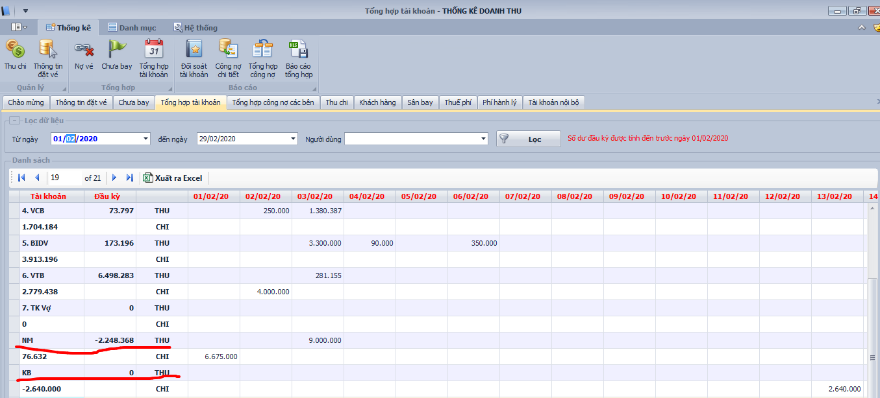
DANH SÁCH NHÀ CUNG CẤP
 | + Cũng giống khách hàng sẽ gộp phần khái báo và tổng hợp vào làm 1 theo kiểu như ảnh

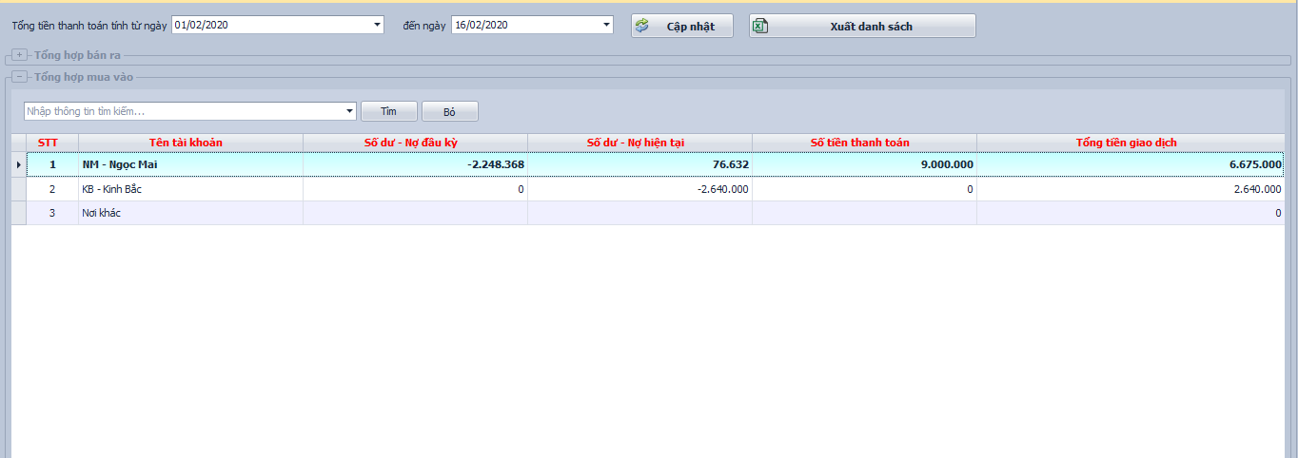

CÔNG NỢ NHÀ CUNG CẤP
 | - Sẽ vẫn tổng hợp theo kiểu giống bảng tổng hợp tài khoản ntn

Khach Hang
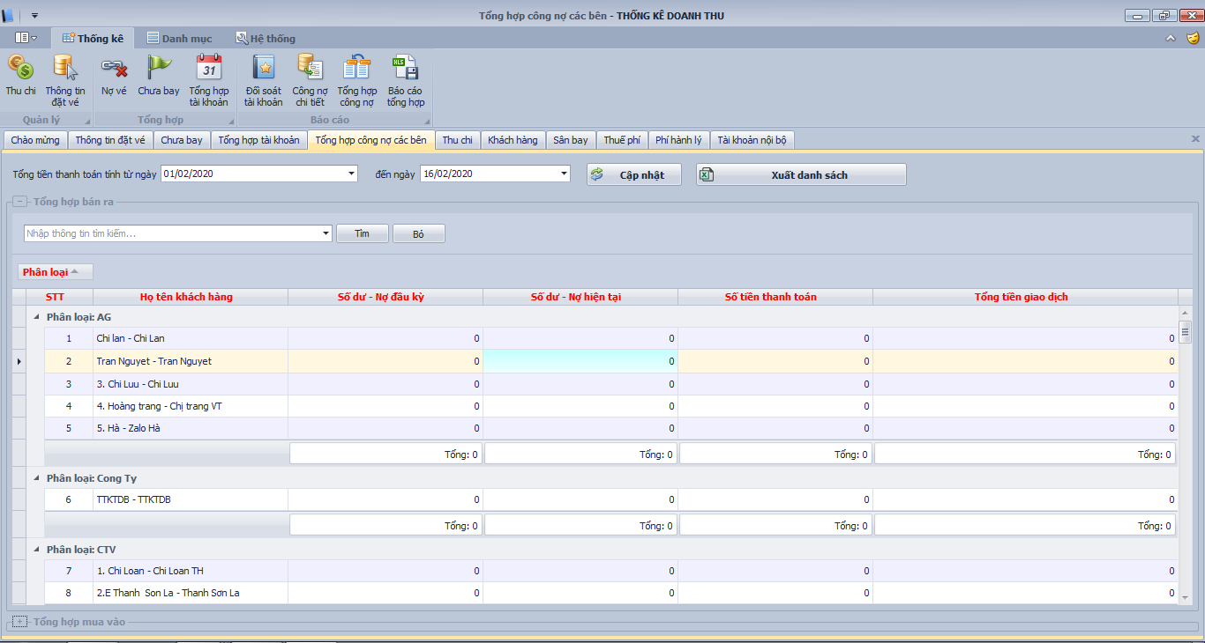
DANH SÁCH KHÁCH HÀNG

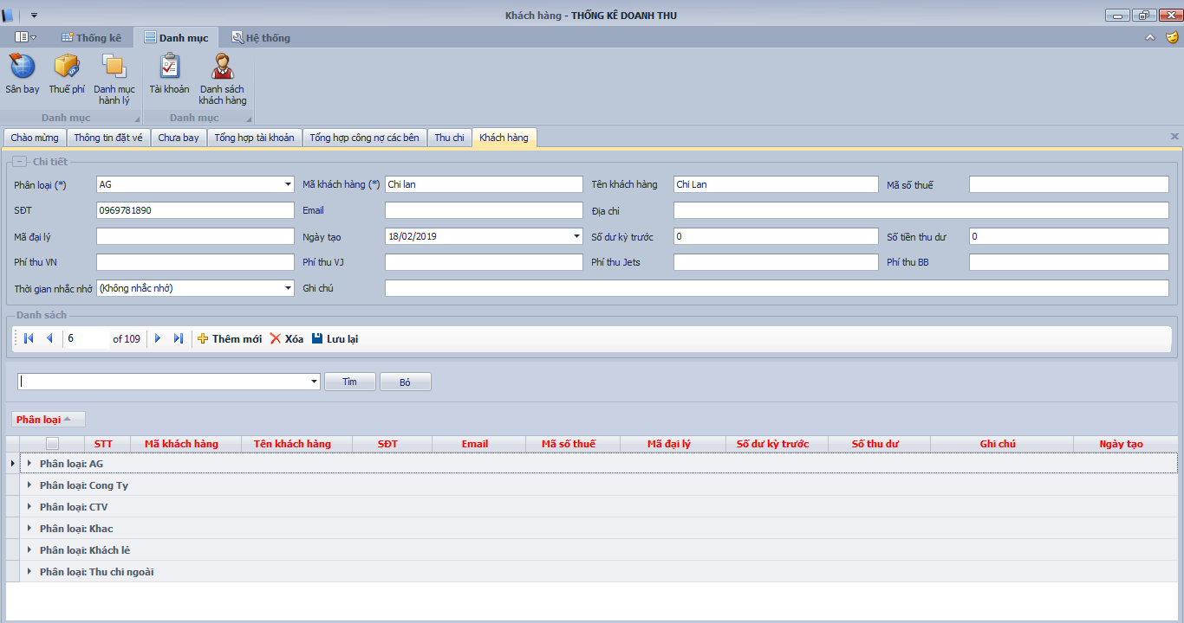

- Giống trong App

CÔNG NỢ KHÁCH HÀNG

- Giống như trong app (sẽ lấy thông tin của cả 4 Vé Máy Bay, Bán Hàng, Tour, Visa)

Có thể gộp 2 nội dung này thành 1 không em? | Khi đó các thông tin khởi tạo của khách sẽ không cần hiện thị ở bảng bên dưới. Chỉ khi nào kích vào tên khách thì mới hiện thị ở trên, còn bên dưới là thông tin tổng hợp công nợ như hình

Thu chi
DANH MỤC THU CHI
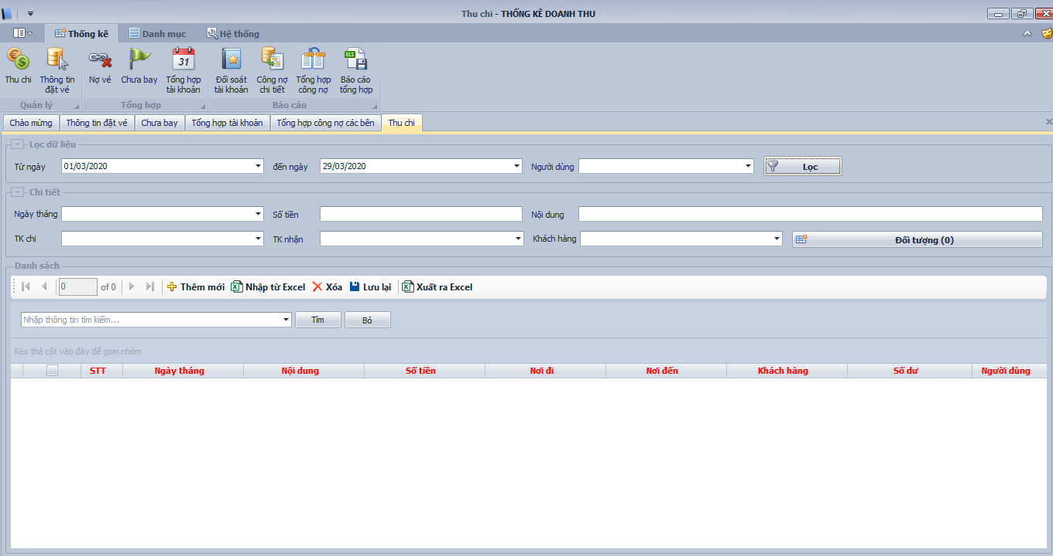

- Sẽ vẫn giống như trong App
- Phần đối tượng sẽ lọc ra các đối tượng của cả 4 mục (Vé máy bay, Tour, Visa, bán hàng)

Ve May Bay
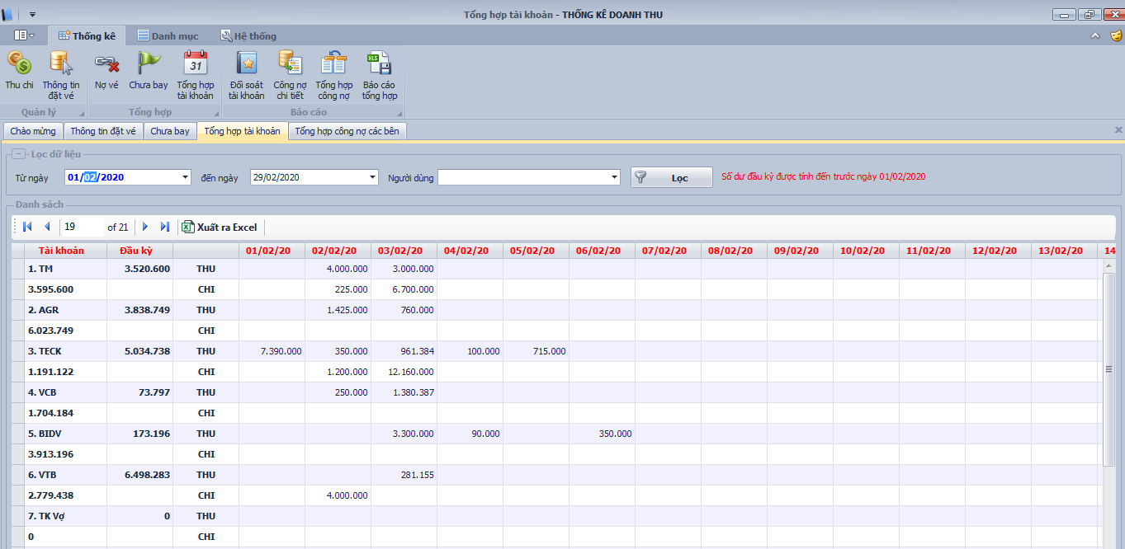
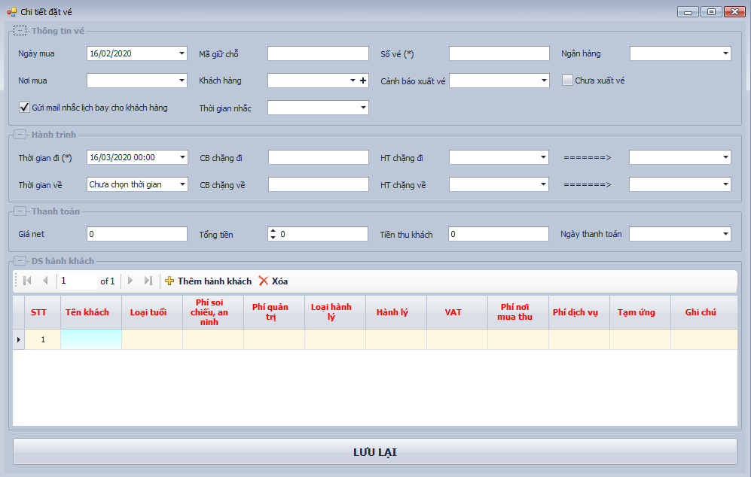

Đổi tên Tổng tiền thành : Tổng tiền mua (đổi ở các các phần nhập thông tin khác)
Phí dịch vu: đổi thành Lãi

+ Thông tin vé giống trong app, nhưng phần bên dưới bổ sung thêm hai mục
- Hoa hồng nơi mua: là số tiền bên mua triết khấu cho mình: Sẽ do người dùng tự nhập số
- Hoa hồng bán ra: là số tiền mình sẽ triết khấu lại cho khách hàng: Sẽ do người dùng nhập
- Các mục khác công thức tính đều giữ nguyên. Chỉ có phần tính Lãi thay đổi chút
+ Lãi mới = Tổng tiền thu khách + Hoa hồng nơi mua - Hoa hồng bán ra - Tổng tiền mua

 |  |  |  | - HTML này sẽ lấy mẫu từ trong mail
 |  |  |  | - Mặt vé kiểu HTML sẽ lấy thông tin vé từ bảng thông tin vé
 | LOGO | thông tin phòng vé |  | + Logo sẽ do người dùng up lên ở phần thông tin trung
 |  |  |  | + Thông tin phòng vé: Tên công ty, Phòng vé, Địa chỉ

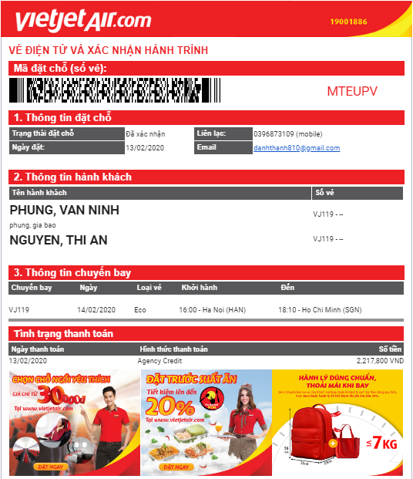
 |  |  |  | + Logo hãng sẽ thay đổi theo từng hãng: VJ VN Jets BB

 |  |  |  | + Mã đặt chỗ: với VJ và Jets là số vé, còn VN và BB là mã đặt chỗ

 |  |  |  | + ngày đặt lấy từ thông tin vé (ngày đặt vé)
 |  |  |  | + Liên Lạc sẽ lấy sdt của phòng vé từ thông tin
 |  |  |  | + Email sẽ lấy từ thông tin trung

 |  |  |  | + Tên khách: lấy từ Thông tin vé
 |  |  |  | + Số vé: Với VN và BB sẽ lấy số vé vào đây còn Jet và VJ sẽ bỏ trống

 |  |  |  | + Thông tin chuyến bay: sẽ lấy từ thông tin vé. 1 chiều thì hiện thị 1 hàng, 2 chiều thì hiện thị 2 hàng

 |  |  |  | + Ngày thanh toán: lấy ngày thanh toán trong thông tin vé, Chưa thanh toán thì hiện thị chưa thanh toán
 |  |  |  | + Hình thức thanh toán: khách thanh toán vào Tk nào thì hiện thị tk đó
 |  |  |  | + Số tiền: tổng tiền thu khách cho toàn bộ code vé đó

 |  |  | ----> | Các hàng ảnh này sẽ thay đổi sau cho phù hợp

